信用交易
融资融券市场交易数据统计(2024-12-04)

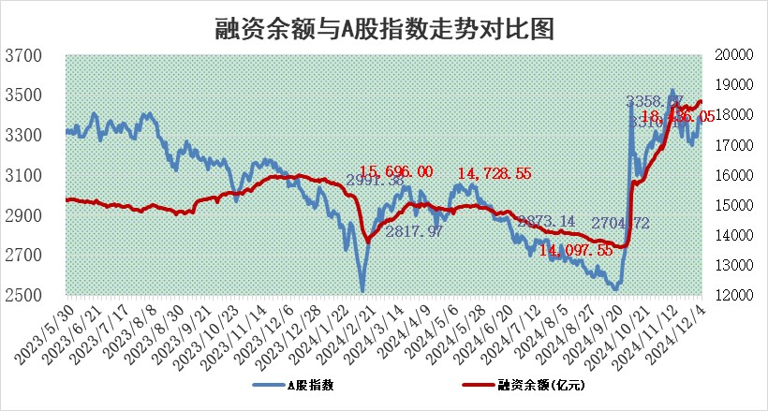
标的证券 | 融资融券余额（亿元） | 融资余额（亿元） | 融券余额（亿元） | 融资买入额（亿元） | 融资融券规模变化（亿元） | 融资余额增幅(‰) | 融券余额增幅(%)
统计数据 | 18,586.90 | 18,436.05 | 111.01 | 1,495.01 | -8.36 | -0.45 | 0.11

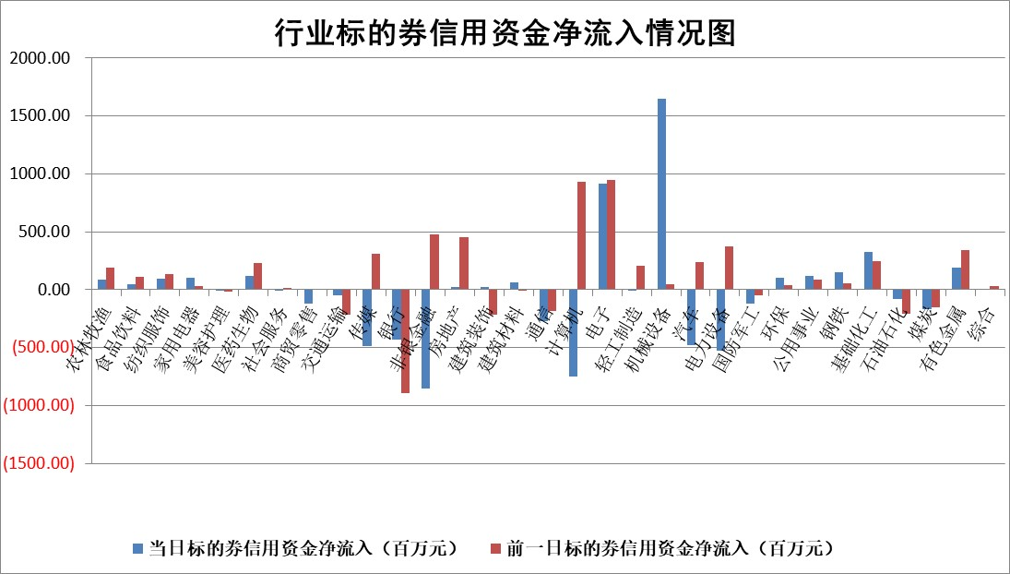

标的基金代码 | 标的基金简称 | 融资余额/市值(%) | 融资余额增幅(%) | 融资买入额/成交金额(%) | （融资余额净增额-融券余额净增额）/市值(‱) | 融券余额降幅(%) | ABS[（融资余额净增额-融券余额净增额）/市值净增额-1](%)
159902 | 华夏中小板ETF | 0.00 | 0.00 | 0.00 | 0.00 | 0.00 | 100.00
159915 | 易方达创业板ETF | 3.45 | -0.24 | 190701.01 | -0.64 | 22.74 | 99.53
159919 | 嘉实沪深300ETF | 0.70 | -0.18 | 2.07 | -0.08 | 4.43 | 99.89
159920 | 华夏恒生ETF | 31.44 | -0.18 | 14.26 | -5.73 | 0.00 | 134.94
159922 | 嘉实中证500ETF | 0.85 | 3.96 | 18.90 | 1.54 | -10.15 | 100.57
159925 | 南方沪深300ETF | 0.48 | -10.87 | 0.61 | -5.84 | 0.48 | 87.89
159928 | 消费ETF | 3.03 | 1.13 | 8.93 | 3.41 | 1.00 | 104.56
159934 | 易方达黄金ETF | 61.67 | -0.28 | 13.73 | -17.28 | 0.00 | 9.32
159939 | 全指信息技术ETF | 0.93 | -16.01 | 25.15 | -18.65 | -75.20 | 71.85
159940 | 全指金融地产ETF | 0.38 | -8.57 | 0.04 | -3.54 | 0.00 | 97.30
159995 | 半导体芯片ETF | 2.82 | 1.50 | 475.06 | 4.13 | -0.49 | 74.24
159997 | 天弘中证电子ETF | 2.15 | 0.21 | 5.85 | 0.45 | 0.72 | 100.70
159998 | 天弘中证计算机主题ETF | 0.79 | -1.80 | 0.18 | -1.20 | 0.98 | 99.25
510050 | 华夏上证50ETF | 3.14 | -0.54 | 217.35 | -1.75 | -1.99 | 98.48
510180 | 华安上证180ETF | 0.55 | -1.92 | 9.94 | -1.04 | 5.39 | 97.53
510880 | 华泰柏瑞红利ETF | 0.99 | 3.82 | 4.60 | 3.64 | -0.77 | 98.58
510900 | 易方达恒生H股ETF | 38.41 | -0.17 | 2.51 | -6.51 | 0.00 | 115.07
511010 | 5年期国债ETF | 4.03 | 5.49 | 0.25 | 20.99 | 0.00 | 142.72
511380 | 可转债及可交换债券ETF | 1.58 | -0.95 | 14.46 | -1.51 | 0.00 | 97.39
512000 | 全指证券ETF | 6.90 | -0.88 | 23.93 | -6.42 | -1.64 | 93.38
512010 | 沪深300医药卫生ETF | 7.31 | 1.37 | 122.13 | 9.84 | -0.55 | 108.79
512070 | 沪深300非银ETF | 2.89 | 1.46 | 937.81 | 4.17 | 1.06 | 106.56
512400 | 南方中证申万有色金属ETF | 3.01 | -2.57 | 0.58 | -8.13 | -1.30 | 124.18
512580 | 广发中证环保产业ETF | 0.75 | -2.09 | 0.07 | -1.60 | 0.00 | 99.23
512660 | 国泰中证军工ETF | 3.39 | -5.21 | 16.04 | -18.43 | 2.32 | 86.58
512800 | 华宝中证银行ETF | 8.25 | -1.00 | 3.01 | -6.73 | 6.86 | 110.13
512980 | 广发中证传媒ETF | 1.49 | -0.95 | 1203.56 | -0.81 | 4.45 | 99.79
515030 | 华夏中证新能源汽车ETF | 2.54 | -0.44 | 8.77 | -0.83 | 1.48 | 99.62
515050 | 华夏中证5G通信主题ETF | 1.20 | 2.17 | 10.54 | 2.04 | -9.65 | 101.48
515070 | 华夏中证人工智能ETF | 2.85 | -0.88 | 10.00 | -2.53 | 0.00 | 97.71
标的股票比较指标 |  | 融资余额/流通A股市值(%) | 融资余额增幅(%) | 融资买入额/成交金额(%) | （融资余额净增额-融券余额净增额）/流通A股市值(‱) | 融券余额降幅(%) | ABS[（融资余额净增额-融券余额净增额）/流通A股市值净增额-1](%)
前十名标的个股 |  | 威创股份 | 巨轮智能 | 京能电力 | 巨轮智能 | 斯菱股份 | 瑞德智能
 |  | 海印股份 | 邦彦技术 | 上纬新材 | 禾川科技 | 东方集团 | 联域股份
 |  | 广汇汽车 | 马钢股份 | 呈和科技 | 翔腾新材 | 迪生力 | 清水源
 |  | 首航高科 | 翔腾新材 | 杭萧钢构 | 恒工精密 | 智洋创新 | 立高食品
 |  | 超华科技 | 四方达 | 安图生物 | 四方达 | 信德新材 | 路维光电
 |  | 联络互动 | 日发精机 | 硕世生物 | 华胜天成 | 金凯生科 | 聚辰股份
 |  | 爱康科技 | 万润股份 | 重庆啤酒 | 杰华特 | 赛力斯 | 同花顺
 |  | 长江健康 | 绿的谐波 | 新化股份 | 兆讯传媒 | 美克家居 | 联创股份
 |  | 富通信息 | 鸿路钢构 | 华达科技 | 恒辉安防 | 春秋电子 | 绝味食品
 |  | 洪涛股份 | 华胜天成 | 新益昌 | 鼎龙科技 | 蓝黛科技 | 豪恩汽电
后十名标的个股 |  | 世纪华通 | 黑芝麻 | 国风新材 | 黑芝麻 | 三江购物 | 耐科装备
 |  | 观典防务 | 东方集团 | 宏达股份 | 易点天下 | 西部材料 | 威马农机
 |  | 卓朗科技 | 利源股份 | 汇顶科技 | 联域股份 | 泰达股份 | 海融科技
 |  | 凯撒文化 | 热景生物 | 友阿股份 | 斯菱股份 | 京粮控股 | 敷尔佳
 |  | 惠程科技 | 山东高速 | 永安行 | 致远互联 | 东睦股份 | 江西铜业
 |  | 盛屯矿业 | 清研环境 | 世纪华通 | 兆日科技 | 安记食品 | 华胜天成
 |  | 江苏舜天 | 联域股份 | 观典防务 | 热景生物 | 陕天然气 | 万业企业
 |  | 广电网络 | 天娱数科 | 卓朗科技 | 威士顿 | 陕西金叶 | 利扬芯片
 |  | 东旭光电 | 思林杰 | 凯撒文化 | 天娱数科 | 亨通光电 | 维峰电子
 |  | 东旭蓝天 | 易点天下 | 惠程科技 | 豪恩汽电 | 宝莫股份 | 天元智能
说明：1.以上普通交易数据和信用交易数据皆以交易日收盘后数据为基准；2.上述标的证券总数据只计算标的证券市场总数据，不包括从标的证券中调出去标的证券数据，所以与交易所公布的总值略有不同； 3.上述行业采用申万一级行业分类；4.以上标的基金和标的个股中比较的6个指标值中：前5个（从左至右）为正向指标，值越大排名越靠前；第6个为逆向指标，值越小，排名越靠前；5.第6个指标中ABS[]表示求绝对值，其主要用于考量信用资金相对净流入对股价相对净变化的贡献程度；6.数据来源：wind，交易所。

 |  |  |  | 证券代码 | 新增融资余额 | 融资买入额 | 融资买入增幅前10
 |  | 1 | 西部建设 | 002302 | 80643953 | 177472374 | 41%
 |  | 2 | 天键股份 | 301383 | 27855096 | 56831811 | 39%
 |  | 3 | 井松智能 | 688251 | 7040854 | 13763946 | 27%
 |  | 4 | 国电电力 | 600795 | 116116226 | 151740647 | 23%
 |  | 5 | 华立科技 | 301011 | 9342856 | 31199107 | 23%
 |  | 6 | 捷邦科技 | 301326 | 9066090 | 22350547 | 22%
 |  | 7 | 海利尔 | 603639 | 19864834 | 35520613 | 20%
 |  | 8 | 华研精机 | 301138 | 7597460 | 13339451 | 16%
 |  | 9 | 鹏辉能源 | 300438 | 83773067 | 304558811 | 16%
 |  | 10 | 建科股份 | 301115 | 7106455 | 29879412 | 15%

